DETHI03
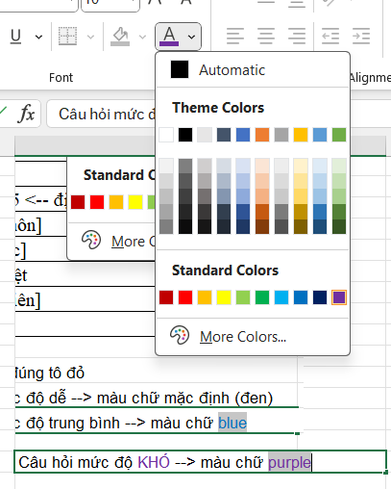
ID: | [Để trống] | Câu 1: | Trong cấu trúc chương trình C++, lệnh #include dùng để làm gì?
Tên đề thi: | Thi Giữa Học Kì |  | A. | Thông báo trong chương trình sử dụng các lệnh tính toán, thông báo các biến sử dụng trong thân chương trình.
Hình thức: | Trắc nghiệm |  | B. | Khai báo các câu lệnh được sử dụng trong chương trình. Phải tạo các câu lệnh trước thì mới sử dụng được trong chương trình C++.
Thời gian: | 60 <-- chỉ điền số, tính bằng phút |  | C. | Thông báo cho bộ tiền biên dịch thêm các thư viện chuẩn trong C++. Các lệnh được sử dụng trong thân chương trình phải có prototype nằm trong các thư viện chuẩn này.
Thang điểm: | 10 |  | D. | Không có đáp án đúng.
Ngày tạo: | 2024-03-15 <-- định dạnh năm-tháng-ngày
Tổ bộ môn: | [ID tổ bộ môn] | Câu 2: | Trong cấu trúc chương trình C++ có bao nhiêu hàm main()?
Môn học: | [Id môn học] |  | A. | 1.
Ghi chú: | Có 1 câu liệt |  | B. | 2.
Giảng viên tạo: | [Id giảng viên] |  | C. | 3.
Trạng thái: | [Để trống] |  | D. | 4.

 | Câu trả lời đúng tô đỏ | Câu 3: | Lệnh cout trong C++ có tác dụng gì?
 | Câu hỏi mức độ dễ --> màu chữ mặc định (đen) |  | A. | Là stream đầu ra chuẩn trong C++.
 | Câu hỏi mức độ TRUNG BÌNH --> màu chữ BLUE |  | B. | Là lệnh chú thích trong C++.
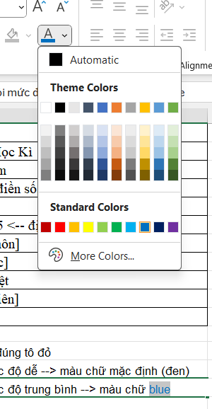
 |  |  | C. | Là stream đầu vào chuẩn của C++.
 |  |  | D. | Là lệnh khai báo một biến.

 | Câu hỏi mức độ KHÓ --> màu chữ PURPLE

